KyLuat
Basic design |  |  |  | System | Quản lý nhân sự | function | Kỷ luật | Create by | Được Đinh | date | Create | 2023-01-10 | acceptor
 |  |  |  | Process. Name | Kỷ luật |  |  |  |  |  | Update

 | *Hình ảnh giao diện

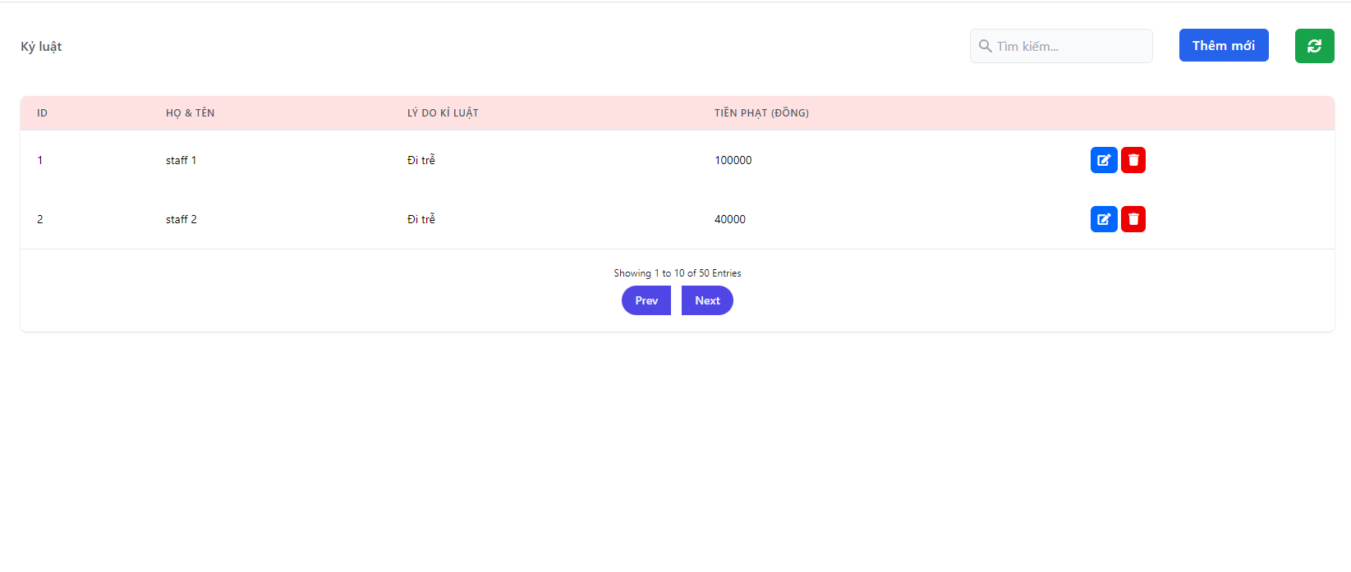

 | ＊Mô tả chức năng
 |  | - Dùng để xem danh sách kỷ luật nhân viên vi phạm
 |  |  | + Nếu có lỗi thì thông báo lỗi tại màn hình này.
 |  |  | + Nếu không có lỗi, đăng nhập thành công sẽ chuyển sang màn hình chính

KhenThuong
Basic design |  |  | System | Quản lý nhân sự | function | Đăng Nhập | Create by | Được Đinh | date | Create | 2023-01-10 | acceptor
 |  |  | Process. Name | Sign In |  |  |  |  |  | Update

 | *Hình ảnh giao diện

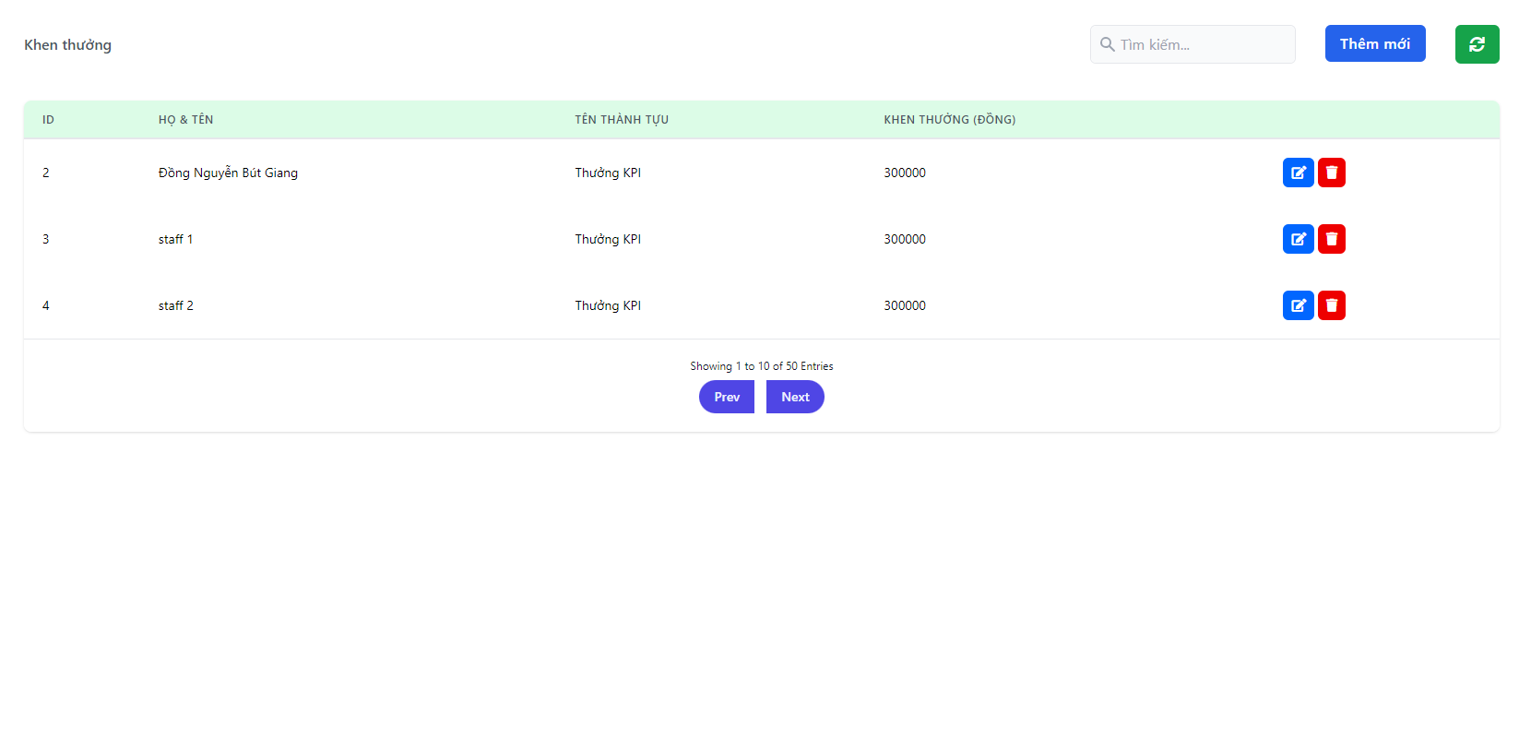

 | ＊Mô tả chức năng
 |  | - Dùng để khen thưởng nhân viên xuất sắc

Business Function
Basic design |  | System | Quản lý nhân sự | function | Create by | Được | date | Create | 2023-01-10 | acceptor
 |  | Process. Name | Business Function |  |  |  |  | Update

 | I. Phần PC

Quản lý
Giao diện chính
Danh sách nhân viên

Tìm kiếm
Chỉnh sửa

Danh sách phòng ban, chức vụ

Menu
Thêm Nhân viên, phòng ban, chức vụ.

Quản lý quá trình làm việc
Xoá

Lương
Chỉnh sửa

Khen thưởng

Kỉ luật

Đăng nhập
(Admin)
Quản lý tài khoản
Kích hoạt tài khoản

Khoá tài khoản

main
Basic design |  |  |  | System | Quản lý nhân sự | function | Đăng Nhập | Create by | Được Đinh | date | Create | 2023-01-10 | acceptor
 |  |  |  | Process. Name | Sign In |  |  |  |  |  | Update

 | *Hình ảnh giao diện

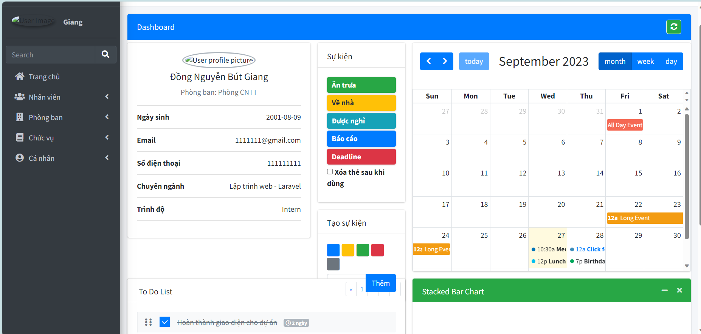

 | ＊Mô tả chức năng
 |  | - Dùng để user đăng nhập với ứng dụng
 |  | - Người dùng nhập đầy đủ email và password để đăng nhập
 |  | - Khi nhấn button Sign In, hệ thống sẽ kiểm tra email và password người dùng nhập vào, sau đó sẽ kiểm tra tài khoản đã tồn tại trong hệ thống hay chưa?
 |  |  | + Nếu có lỗi thì thông báo lỗi tại màn hình này.
 |  |  | + Nếu không có lỗi, đăng nhập thành công sẽ chuyển sang màn hình chính

Sign In
Basic design |  |  |  | System | Quản lý nhân sự | function | Đăng Nhập | Create by | Được Đinh | date | Create | 2023-01-10 | acceptor
 |  |  |  | Process. Name | Sign In |  |  |  |  |  | Update

 | *Hình ảnh giao diện

SIGN IN
Email
Email
Password
Mật khẩu
Remember me

Vùng nhập email

Vùng nhập password

Nút Sign In

Nút Tạo tài khoản
 | ＊Mô tả chức năng
 |  | - Dùng để user đăng nhập với ứng dụng
 |  | - Người dùng nhập đầy đủ email và password để đăng nhập
 |  | - Khi nhấn button Sign In, hệ thống sẽ kiểm tra email và password người dùng nhập vào, sau đó sẽ kiểm tra tài khoản đã tồn tại trong hệ thống hay chưa?
 |  |  | + Nếu có lỗi thì thông báo lỗi tại màn hình này.
 |  |  | + Nếu không có lỗi, đăng nhập thành công sẽ chuyển sang màn hình chính

Sign Up
Basic design |  |  |  | System | Quản lý nhân sự | function | Đăng Nhập | Create by | Được Đinh | date | Create | 2023-01-10 | acceptor
 |  |  |  | Process. Name | Sign Up |  |  |  |  |  | Update

Create account
Email
Email
*****
Mật khẩu
username
Username
Đã có tài khoản? Đăng nhập.
Create Account
 | *Hình ảnh giao diện

Vùng nhập username

Vùng nhập email

Vùng nhập password

Vùng nhập lại password
Xác nhận mật khẩu

*****
Nút Tạo tài khoản

 | ＊Mô tả chức năng
 |  | - Dùng để user đăng kí tài khoản mới
 |  | - Người dùng nhập đầy đủ email và password để đăng nhập
 |  | - Kiểm tra các lỗi:
 |  |  | - Điền không đủ thông tin. (tất cả các field không được bỏ trống)
 |  |  | - Điền sai định dạng email, password, kiểm tra password có trùng không
 |  | - Khi nhấn button Đăng kí, hệ thống bắt đầu xử lí, kiểm tra lỗi người dùng nhập, kiểm tra lỗi đăng kí tài khoản.
 |  |  | + Nếu có lỗi thì thông báo lỗi tại màn hình này.
 |  |  | + Nếu không có lỗi, thông báo đăng nhập thành công, ghi nhớ đăng nhập và chuyển sang màn hình chính

list
Basic design |  |  |  | System | Quản lý nhân sự | function | Đăng Nhập | Create by | Được Đinh | date | Create | 2023-01-10 | acceptor
 |  |  |  | Process. Name | Sign In |  |  |  |  |  | Update

 | *Hình ảnh giao diện

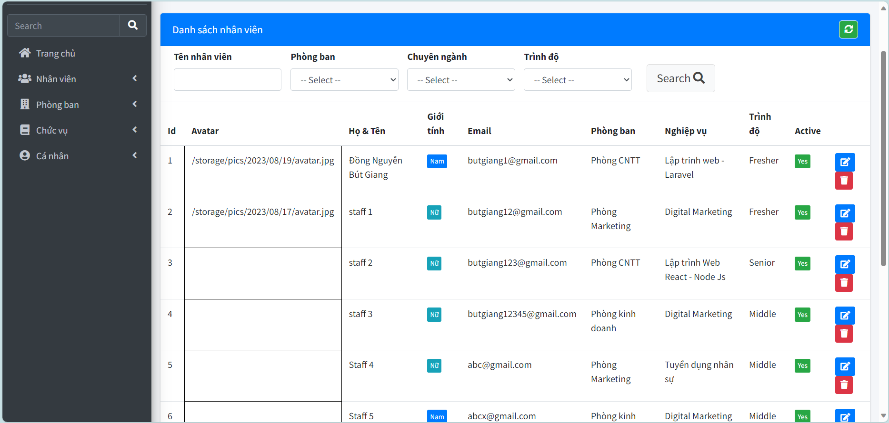

 | ＊Mô tả chức năng
 |  | - Dùng để user đăng nhập với ứng dụng
 |  | - Người dùng nhập đầy đủ email và password để đăng nhập
 |  | - Khi nhấn button Sign In, hệ thống sẽ kiểm tra email và password người dùng nhập vào, sau đó sẽ kiểm tra tài khoản đã tồn tại trong hệ thống hay chưa?
 |  |  | + Nếu có lỗi thì thông báo lỗi tại màn hình này.
 |  |  | + Nếu không có lỗi, đăng nhập thành công sẽ chuyển sang màn hình chính

update_nv
Basic design |  |  |  | System | Quản lý nhân sự | function | Cập nhật | Create by | Được Đinh | date | Create | 2023-01-10 | acceptor
 |  |  |  | Process. Name | Update Info |  |  |  |  |  | Update

 | *Hình ảnh giao diện
Họ và tên đệm
Nguyễn Văn
Tên
ABC
Giới tính
Nam
Ngày sinh
01/01/2001
Căn cước công dân
111111
email
email@gmail.com
Số điện thoại
0123456789
Địa chỉ
97 Man Thiện
Avatar
Không tệp nào được chọn
Ngày tuyển dụng
20//09/2023
Phòng ban
Phòng CNTT
Chuyên ngành
Lập trình web
ˇ
ˇ
ˇ
Chọn tệp
Lưu thông tin

Trình độ
Intern
ˇ

 | ＊Mô tả chức năng
 |  | '- Người lao động kê khai các thông tin cá nhân (những thông tin này nếu "Public" sẽ được mọi người nhìn thấy)
 |  | '- Khi nhấn button "Lưu thông tin", hệ thống sẽ kiểm tra lỗi:
 |  |  | '+ Nếu có lỗi sẽ thông báo cho người dùng tại màn hình này
 |  |  | '+ Nếu không có lỗi, hệ thống cập nhật CSDL và quay lại màn hình chính

them_nv
Basic design |  |  |  | System | Quản lý nhân sự | function | Them_nv | Create by | Được Đinh | date | Create | 2023-01-10 | acceptor
 |  |  |  | Process. Name | Add Employee |  |  |  |  |  | Update

 | *Hình ảnh giao diện

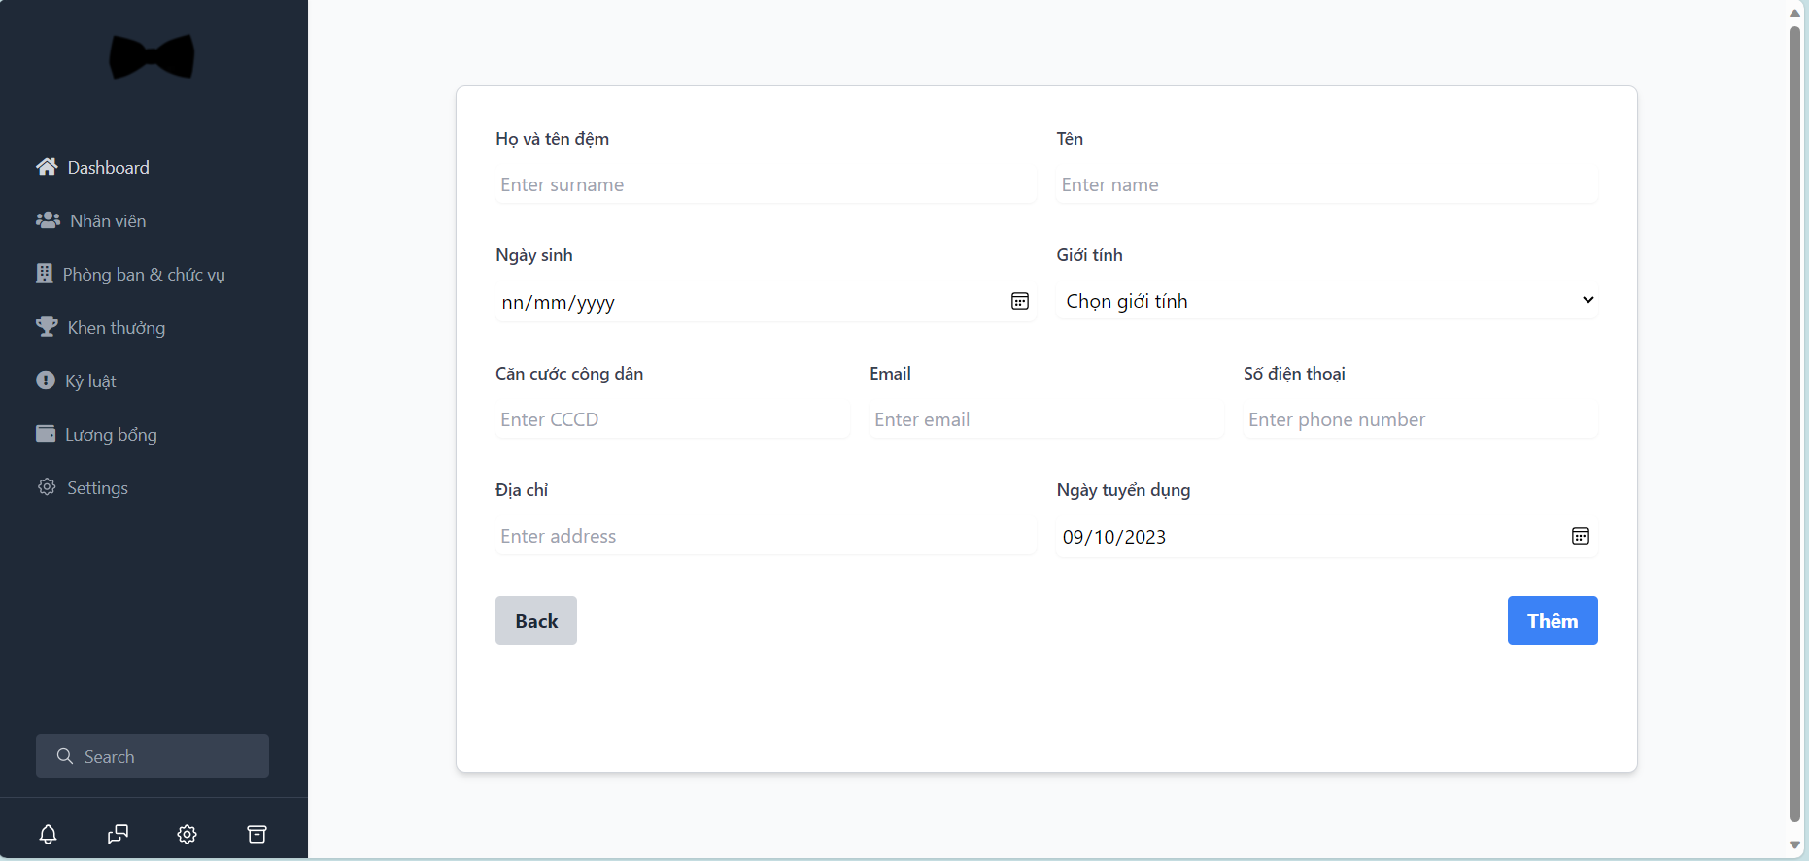

 | ＊Mô tả chức năng
 |  | - Dùng để thêm thông tin nhân viên
 |  | - Khi nhấn button "Thêm", hệ thống kiểm tra lỗi:
 |  |  | + Nếu có lỗi thì thông báo lỗi tại màn hình này.
 |  |  | + Nếu không có lỗi, đăng nhập thành công sẽ chuyển sang màn hình chính

